Oppskrift
Tortilla Santa Fee rollsTortilla Santa Fee rolls
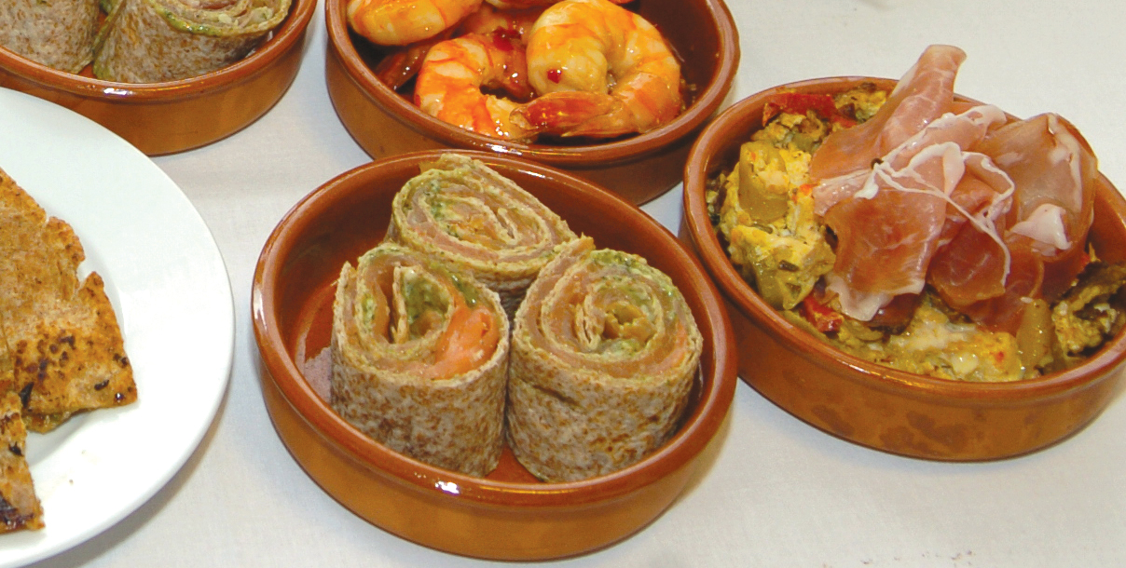

Smør tortillaen med et tynt lag med kremost og pesto, over hele tortillaen. Legg på tynne skiver med spekeskinke eller røkelaks. Rull det hele sammen som en rullekake. Skjær 2-3 cm brede ruller, og stikk en tannpirker gjennom hver og en av dem. Tips: I Tapasrettene er porsjonene små, og beregnet utfra at et måltid består av 3-10 små porsjoner. Smør tortillaen med et tynt lag med kremost og pesto, over hele tortillaen. Legg på tynne skiver med spekeskinke eller røkelaks. Rull det hele sammen som en rullekake. Skjær 2-3 cm brede ruller, og stikk en tannpirker gjennom hver og en av dem. Tips: I Tapasrettene er porsjonene små, og beregnet utfra at et måltid består av 3-10 små porsjoner.
Number of servingsNumber of servings | 1
EPDEPD | ProductProduct | Per servingPer serving |  | TotalTotal |  | QtyPerPackQtyPerPack | PackSizePackSize | PackUnitPackUnit | PackagingPackaging | ItemsItems
 | Mission Hvetetortilla 30cm Mission Hvetetortilla 30cm | 0.33 | stkstk | 0 | stkstk |  |  |  |  | 0
 | Tortilla Fullkorn 30cm Tortilla Fullkorn 30cm | 0.33 | stkstk | 0 | stkstk |  |  |  |  | 0
 | Laboratorio Tortellini Basilikumpesto Laboratorio Tortellini Basilikumpesto | 0.01 | kgkg | 0 | kgkg |  |  |  |  | 0
 | Kremost Kremost | 10 | gg | 0 | gg |  |  |  |  | 0
 | Spekeskinke Spekeskinke | 10 | gg | 0 | gg |  |  |  |  | 0
 | Røket Laks Røket Laks | 10 | gg | 0 | gg |  |  |  |  | 0

 | * Allergens* Allergens

